Plan1
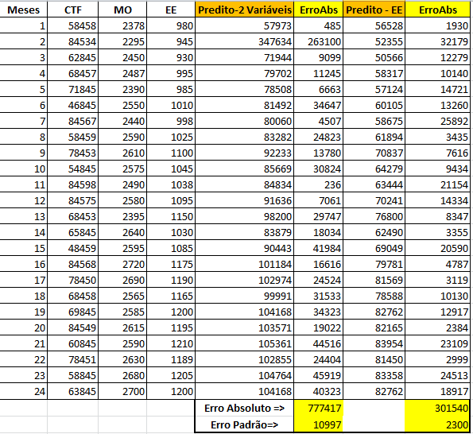
QUESTÃO 1 - (3 pontos):

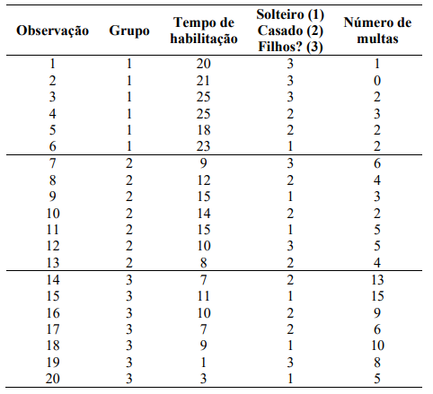

Resposta -1- Calculo do Risco para Novas Observações

 |  |  |  |  |  | Regras do Négocios
 |  |  |  |  |  | Risco Baixo |  | 0.7
 |  |  |  |  |  | Risco Medio |  | 0.6
 |  |  |  |  |  | Risco Alto |  | 0.1
 |  |  |  |  | Antes da | Probababilidades |  |  | Depois da
Observação | T. Hab | Status | Multas | Grupo | Regra | Baixo | Médio | Alto | Regra
1 | 8 | 1 | 3 | 2 | Médio | 0.000 | 0.995 | 0.005 | Médio
2 | 2 | 1 | 6 | 3 | Alto | 0.000 | 0.004 | 0.996 | Alto
3 | 8 | 2 | 2 | 2 | Médio | 0.000 | 0.999 | 0.001 | Médio
4 | 20 | 2 | 4 | 1 | Baixo | 0.819 | 0.181 | 0.000 | Baixo
5 | 7 | 3 | 8 | 3 | Alto | 0.000 | 0.023 | 0.977 | Alto
6 | 15 | 3 | 1 | 2 | Médio | 0.317 | 0.683 | 0.000 | Médio
7 | 6 | 2 | 10 | 3 | Alto | 0.000 | 0.000 | 1.000 | Alto
8 | 3 | 3 | 5 | 3 | Alto | 0.000 | 0.053 | 0.947 | Alto

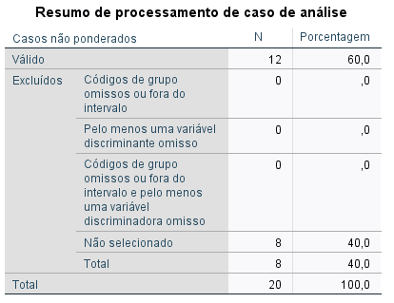

 |  |  |  |  |  |  | 12 dados para treino
 |  |  |  |  |  |  | 8 para teste

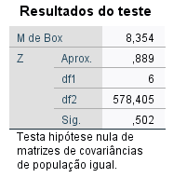

 |  |  | Significância (0.5) > 0.05 - EXCELENTE

 |  |  |  |  |  |  |  |  |  | Removida Variável Status

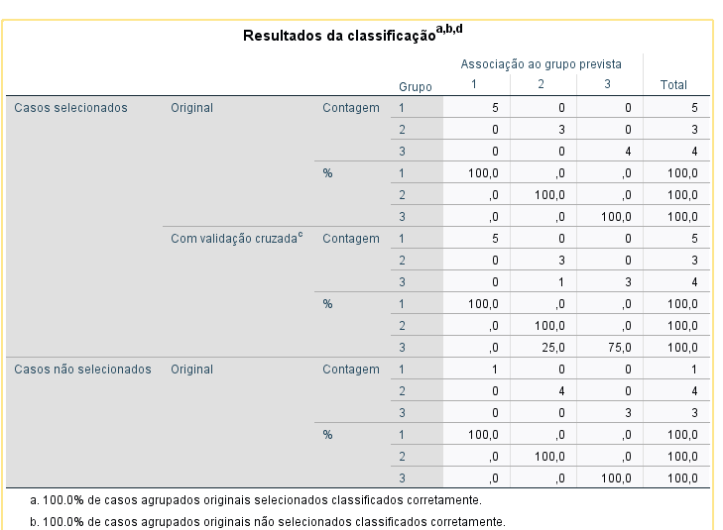

QUESTÃO 2 - (3 Pontos)
O controlador da XPTO deseja determinar a influência das variáveis mão de obra (MO) e energia elétrica (EE) nos custos totais de fabricação (CTF) de seus produtos. Para isso, fez um levantamento dos valores destas variáveis nos últimos 24 meses e os resultados são mostrados na tabela, onde XXX representa os três últimos algarismos do seu número de matrícula na UNI7 (escolha a matrícula de um dos alunos da equipe, se for o caso).

Dados da questão |  |  |  | Dados Utilizados
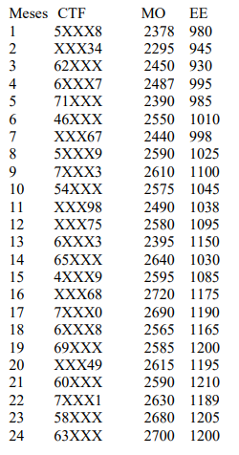
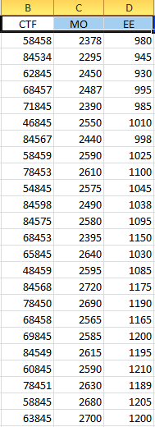

Resposta
1) - Regressão Simples com Variável MO
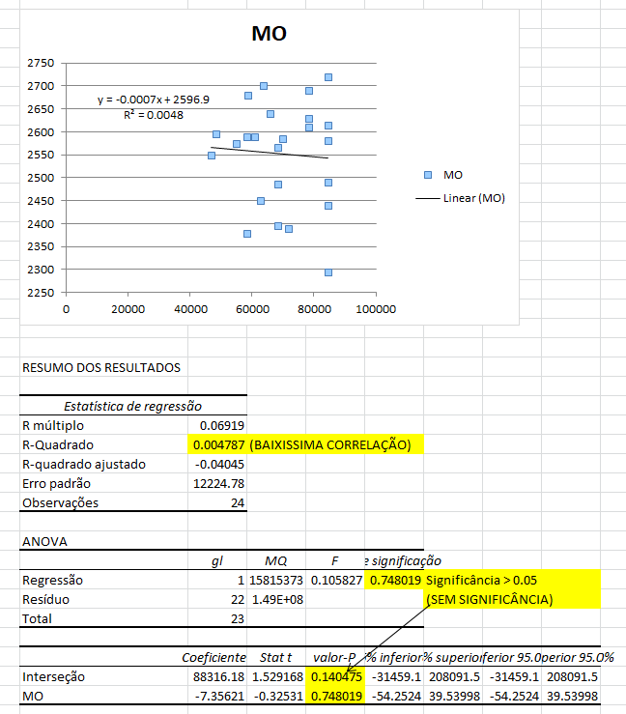

2) - Regressão Simples com Variável EE
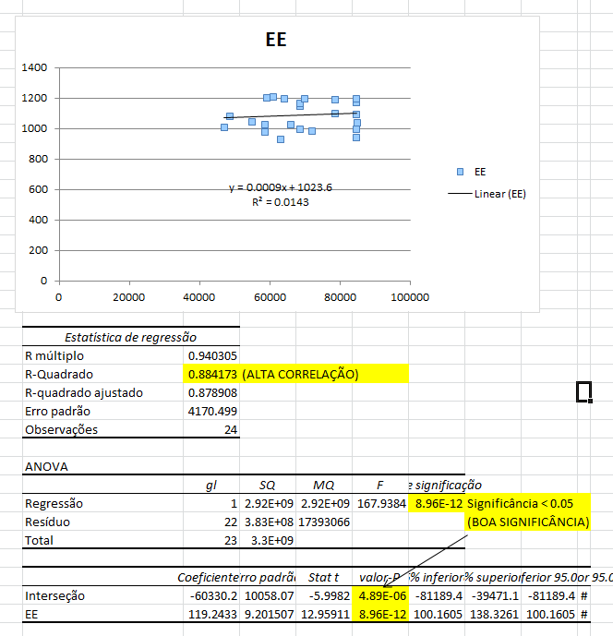

3) - Regressão Múltipla
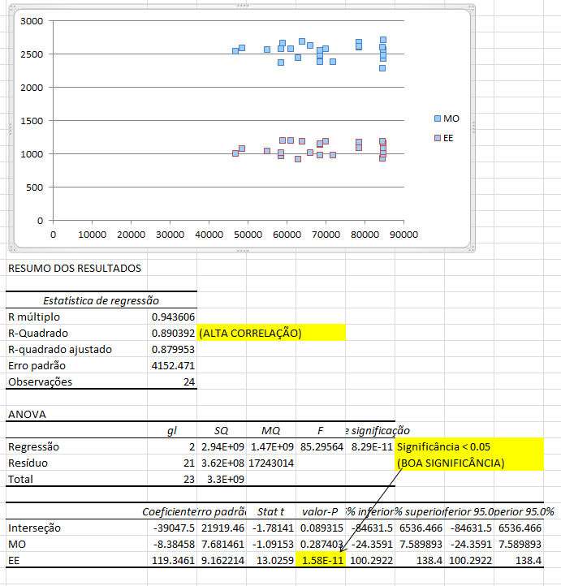

4) - Cálculo para novos valores - Utilizando as duas variáveis
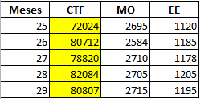

5) - Cálculo para novos valores - Utilizando apenas EE
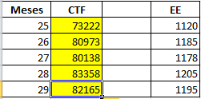

6) - Cálculo dos erros

